F刘琦
怡泰祥珠宝有限公司
代销商品结算明细表
 | 供应商名称： | F刘琦 |  |  |  | 结算周期: | 2023-03-01

序号 | 条码 | 商品名称 | 供应商自定码 | 规格型号 | 质检证书 | 供应商货号 | 图片名称 | 单位名称 | 数量 | 出库金额
1 | 49431551 | 翡翠挂件 | FD1 | T_8.02g | FHA14220700457 |  | 4cad73fcc8f94262b39437f548bfb7ec | 件 | 1 | 1,600.00
2 | 49436708 | G18K翡翠吊坠 | FD1 | N_7.4g_钻 | FHA16210100932 |  | 4501635de9b44ba6aaaddf2a84d396bb | 件 | 1 | 3,500.00
3 | 49736588 | G18K翡翠吊坠 | FD1 | N_6.71g_钻 | FHA14230100081 |  | 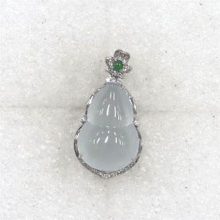 | 件 | 1 | 7,800.00
4 | 总计 |  |  |  |  |  |  |  | 3 | 12,900.00

